Gráficos
Indicador | Descripción | Gráfico
Cantidad de Ingresos | cuenta nro de atención | Lineas/barras
Cantidad de Estudios | cuenta códigos | Lineas/barras
Detalle de Practicas

Filtros | Fecha |  | mes/año
 | Area | Torta | internados/ambulatorios
 | Servicio
 | Sede
 | Financiador | Torta
 | Obra social | barras | listado con nombres
 | Derivador/ Solicitante |  | servicio y profesional

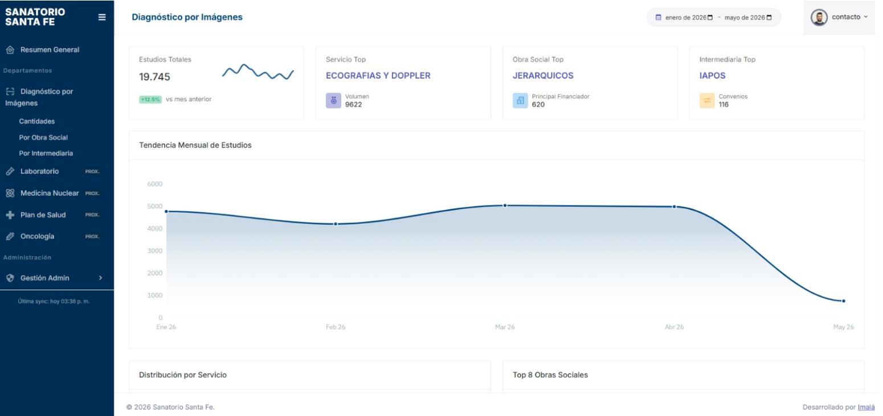
 |  |  |  | Habilitar la posibilidad de una comparación interanual
 |  |  |  | Poner filtro por servicio
 |  |  |  | Poner filtro por area
 |  |  |  | Poner filtro por sede (campo ubicación)

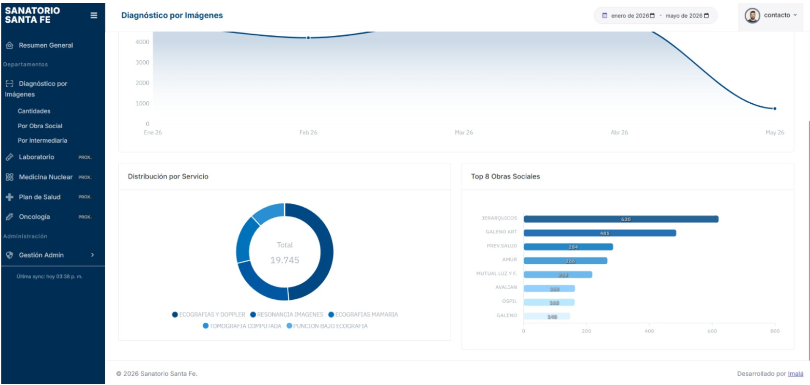
 |  |  |  | Distribución yo lo haria por intermediaria

 |  |  |  | FALTA
 |  |  |  | Grafico o tablero con cantidad de practicas por servicio
 |  |  |  | Derivaciones de estudios (médicos solicitantes)

